Sheet1
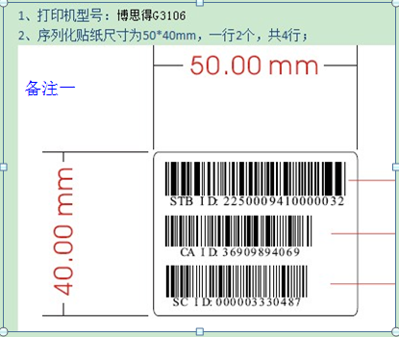
厂家名称 | 打印机型号 | 标签要求 | 扫描仪型号 | 扫描仪备注 | 需要厂家提供打印机资料
银河 | 易腾迈（Intermec）PD41 | 村村通使用打印纸规格为：条形码标贴55*45 户户通使用打印纸规格为：条形码标贴55*30 ，都为单联 USB接口 | 立象牌，AS-8250 | USB接口。 | 需要
皇视 | 博思德g3106. | 纸尺寸；55*40 序列化贴纸尺寸为50*40mm，一行2个，共4行； 博思德G-3106，打印贴纸规格，配卡是50*40，不配卡是50*20； |  | 没有提供
北广 | 斑马（Zebra）105Sl | 纸45*55 |  | 没有提供 | 需要
长虹 | 立像的打印机OS-214 plus | 标签纸规格： 52x22 不带智能卡号，单位mm 52x30 带智能卡号，单位mm |  | 没有提供
九州 | TSC TTPM-344M PLUS | 55x45mm，55x25mm USB接口 | 美利捷MS5145 | 扫描枪为USB接口
康佳 | 博思德G-3106 | 打印贴纸规格，配卡是50*40，不配卡是50*20；USB接口 |  | 扫描枪是激光的， 不知名品牌， USB接口 价格是180元左右的
TCL | 博思德g3106 | 纸尺寸；55*40 打印机采用并口（图片详见备注一） | SYMBOL-2208/SYMBOL-6708 | 一维： GZ-GJSMQ0-00003 一维扫描枪/一维,SYMBOL-2208，配PS-II口 二维： GZ-GJSMQ0-00004 二维扫描枪/二维 SYMBOL-6708 配PS-II口/声宝
上海广联电子 | 斑马（Zebra） 105SL | 打印机是并口连接,打印纸50X30MM |  | 扫描枪为USB接口

